Sayfa1
 |  | FORM NO : LAB.FRM.31 / 06.03.2015 / Rev. 0
 |  | BİRİM : SERTİFİKASYON |  | DÖNEM: |  | SAYFA NO:

 | SICAKLIK DAYANIM TESTİ RAPORU

 | Tarih | 2015-08-26
 | Rapor Kodu | 260815.POLY.01
 | Ürün | POLYAFS
 | Çap | Ø127 mm
 | Boy | 1 m
 | Test Sonucu
 | Süre(dk) | Giriş Sıcaklığı (˚C) | Çıkış Sıcaklığı (˚C) | Fotoğraf No. | Değerlendirme
 | 0 | - | - | 1 | Numunenin giriş sıcaklığı 120ºC'ye ayarlandı ve 4 saat test edildi. Saat başı numune fotoğraflandı. Deney sonunda numunede herhangi bir bozulma, açılma ve yırtılma gözlemlenmedi.
 | 60 | 122 | 97 | 2
 | 120 | 122 | 97 | 3
 | 180 | 121 | 95 | 4
 | 240 | 122 | 96 | 5

FOTOĞRAFLAR

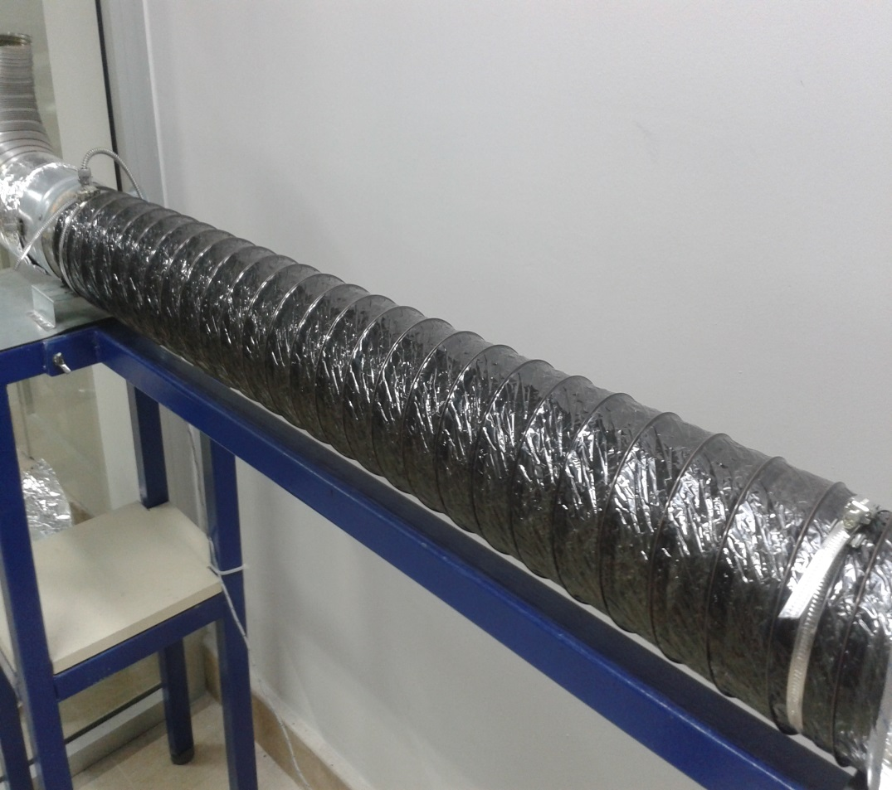

 | 1

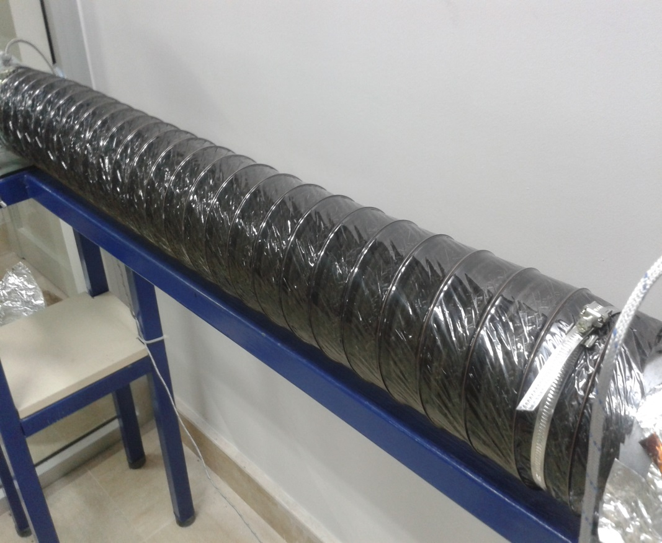

 | 2
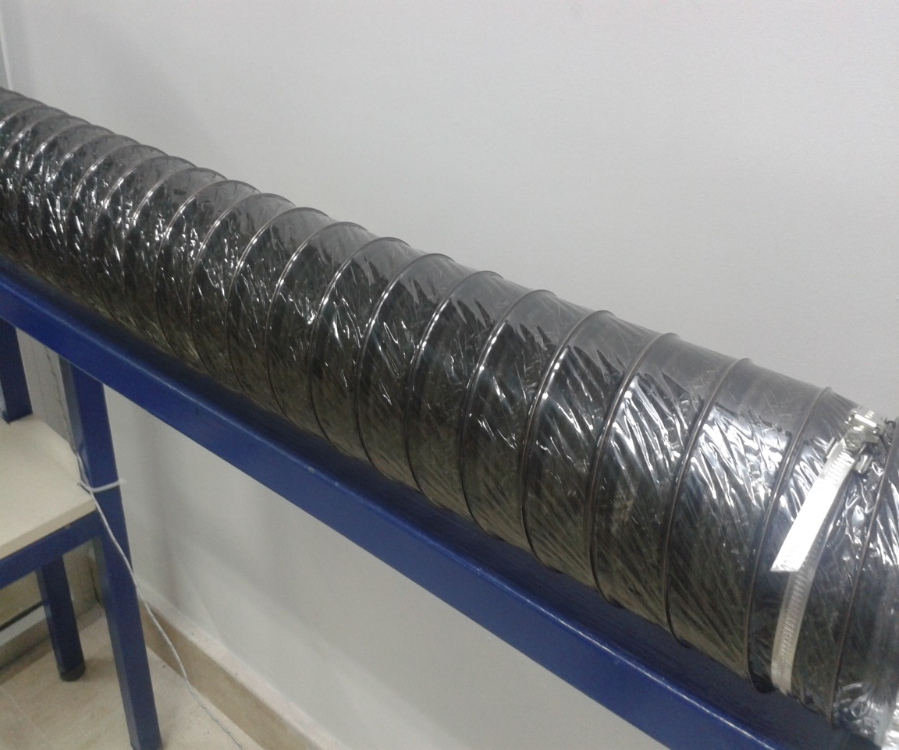

 | 3

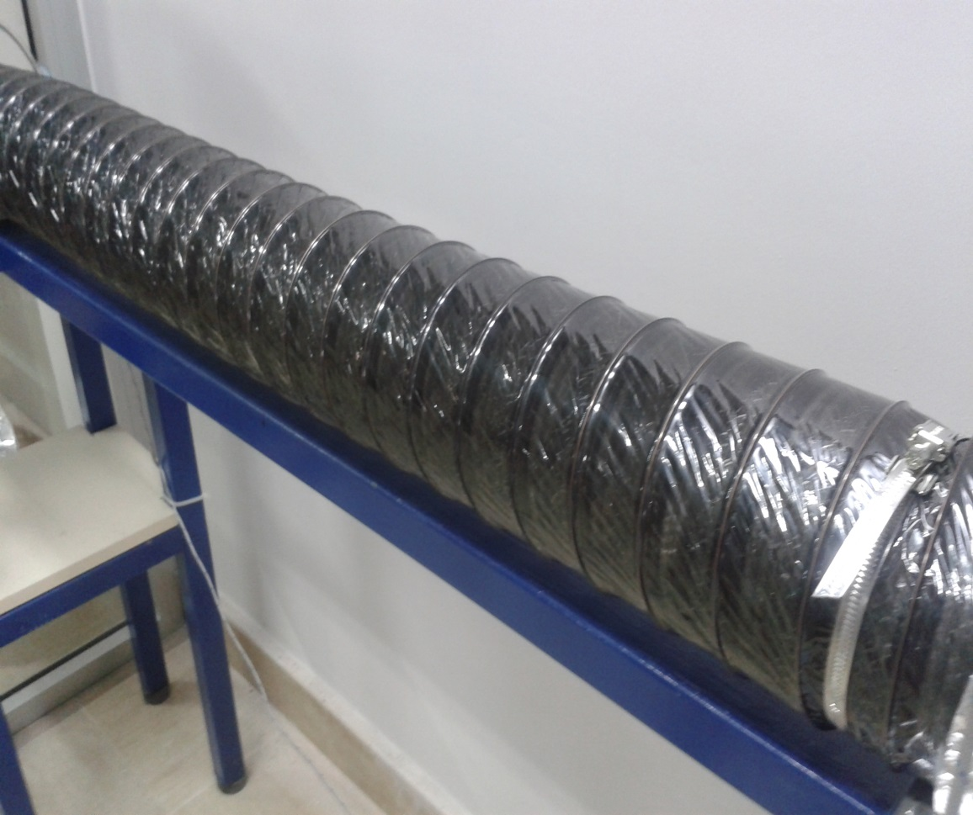

 | 4

